Dashboard
BLOCK 92

 | VERSION | 1.0.0

Chuyên Đề Phát Triển Web 1

Evidance
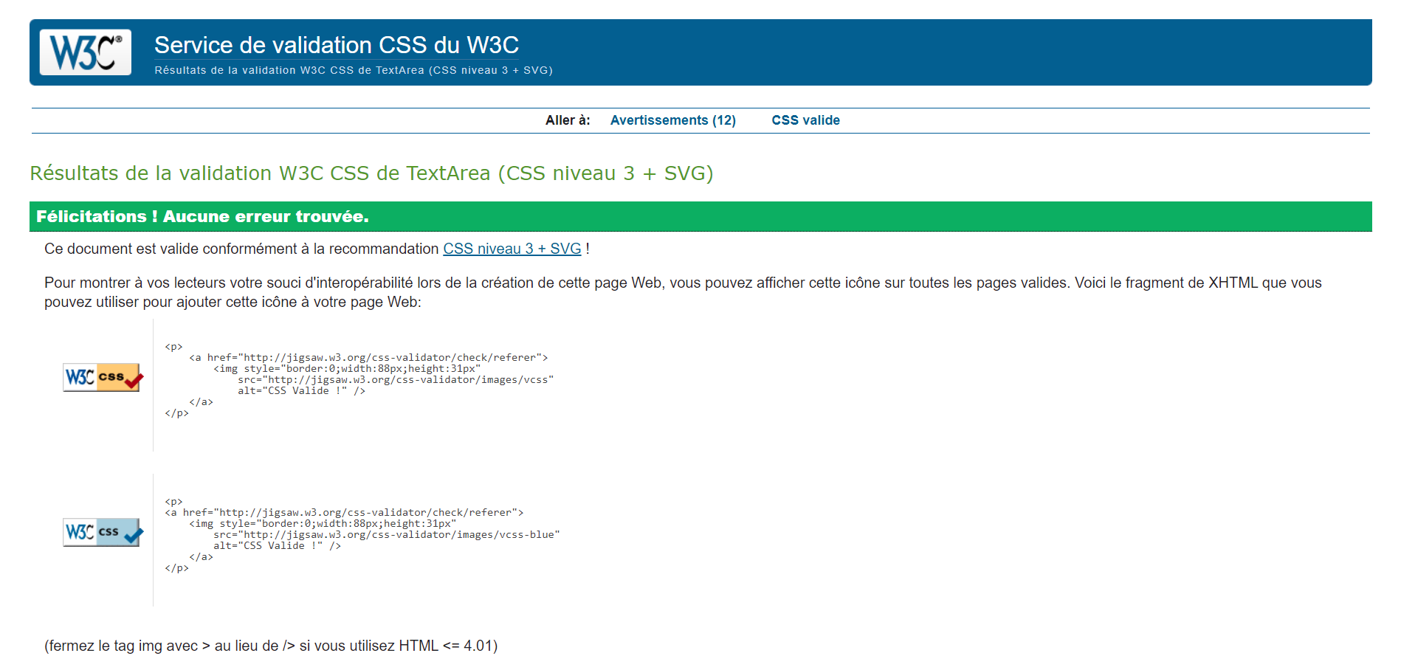
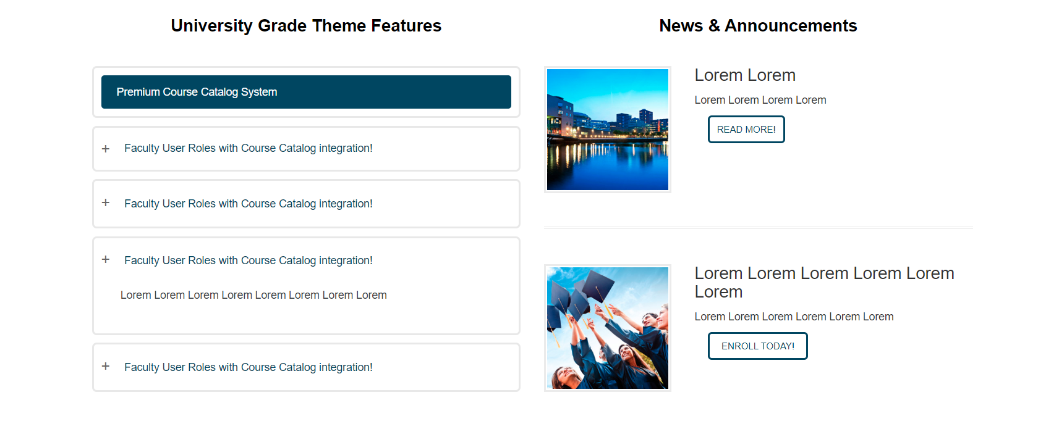
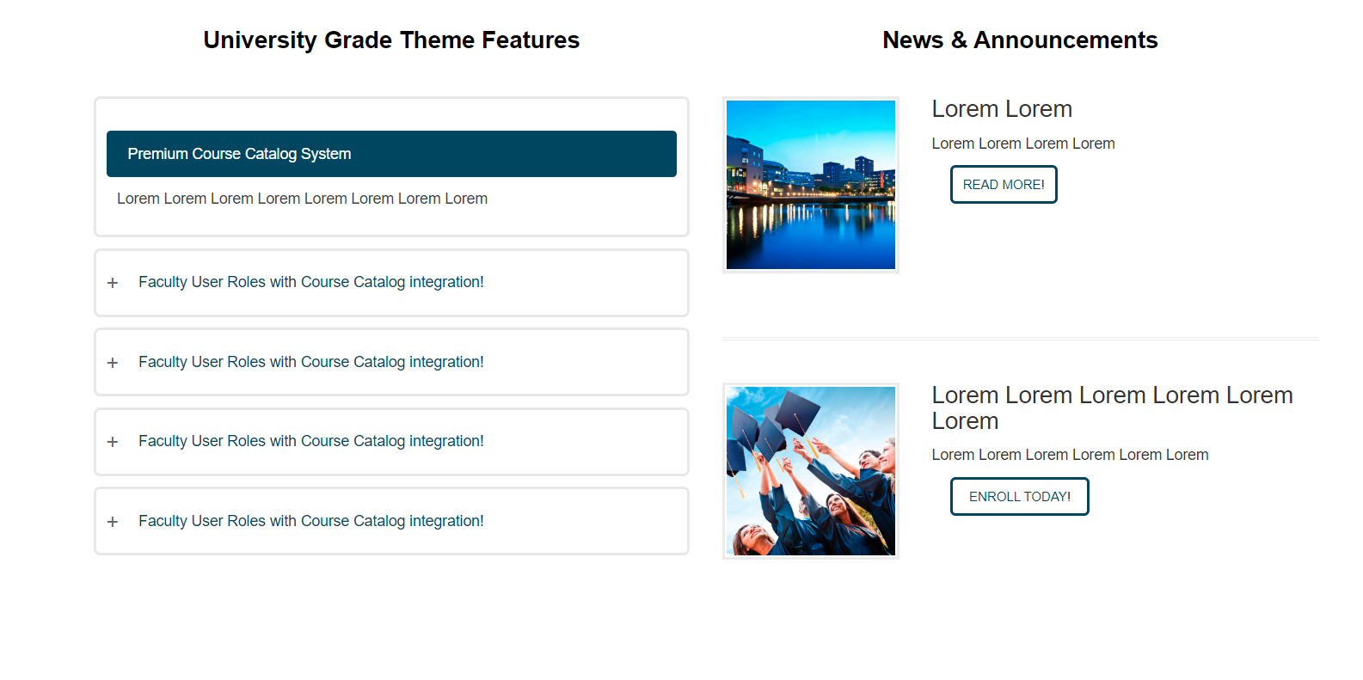 | lj

